A Y II D3
Formato: Personal Comisionado |  |  |  |  |  |  |  |  |  |  |  |  |  |  |  |  |  | Entidad Federativa: |  |  | Hidalgo
Fondo de Aportaciones para la Educación Tecnológica y de Adultos/Colegio Nacional de Educación Profesional Técnica (FAETA/CONALEP) |  |  |  |  |  |  |  |  |  |  |  |  |  |  |  |  |  | No. Trimestre y año: |  |  | 4to. Trimestre 2025
 |  |  |  |  |  |  |  |  |  |  |  |  |  |  |  |  |  |  |  |  |  | Hoja 1 de 1

R.F.C. | CURP | Nombre | Clave integrada | Clave Presupuestal |  |  |  |  |  |  | Fecha Comisión |  | Percepciones pagadas en el Periodo de Comisión con Presupuesto Federal* | Percepciones pagadas en el Periodo de Comisión con Presupuesto de otra fuente* | Clave CT Origen | CT Destino dentro del sector |  | Lugar de la comisión fuera del sector educativo | Tipo de Comisión | Función Específica | Objeto de la comision | No. Oficio
 |  |  |  | Partida Presupuestal | Código de Pago | Clave de Unidad | Clave de Sub Unidad | Clave de Categoría | Horas Semana Mes | Número de Plaza | Inicio | Conclusión |  |  |  | Clave | Turno

CAVE841006DE9 |  |  | 11301100331CF2120200.0054142 | 11301 | 1003 | 3 | 1 | CF21202 | 00.0 | 054142 | 20251103 | 20251031 | 96846.02 | 0.00 | 13DPT0004L | 13DPT0004L | 120 | SINDICATO | a | COMISION SINDICAL | DELEGADO SINDICAL | SA/574/2025/DP
Total Personas : | 1 |  |  |  |  |  |  |  | Total Plazas : | 1

*Total de Percepciones reportadas por la Entidad Federativa como pagadas al trabajador durante la comisión
Fuente : Información proporcionada por las Entidades Federativas

Eliminadas una palabra correspondiente a la Clave Única de Registro de Población y una palabra correspondiente al Registro Federal de Contribuyentes con Homoclave, con fundamento en los artículos 115 de la Ley General de Transparencia y Acceso a la Información Pública, en correlación al 114 de la Ley de Transparencia y Acceso a la Información Pública para el Estado de Hidalgo; toda vez que corresponde a información de carácter confidencial por tratarse de datos personales de conformidad con lo dispuesto por los artículos 3 fracción IX de la Ley General de Protección de Datos Personales en Posesión de Sujetos Obligados y el correlativo 3, fracción VII de la Ley de Protección de Datos Personales en posesión de Sujetos Obligados para el Estado de Hidalgo.

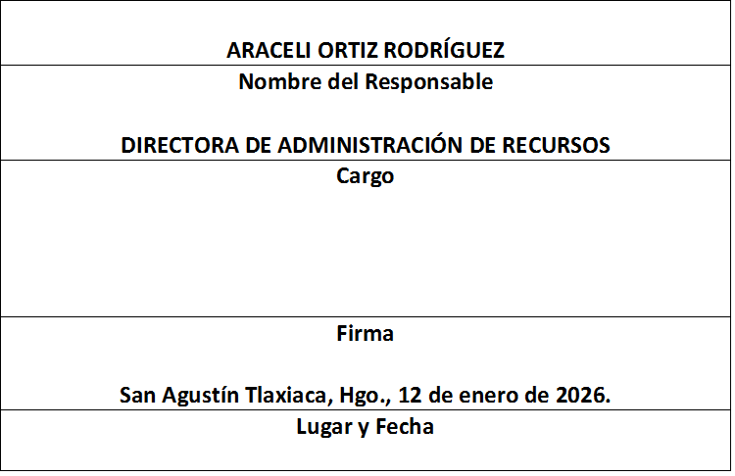
 |  |  | p

 | 0

